Sheet1
【18春训营价值投资新时代】任务九：房地产—十字路口

【通关题】
1. 列举万科2014年1月至2018年4月每月的销售面积和销售金额，计算均价和同比增速。

万科A
 |  | 2018年 |  |  |  |  | 同比增速
 |  | 4月 | 3月 | 2月 | 1月 |  | 4月 | 3月 | 2月 | 1月
销售面积（万平方米） |  | 257.6 | 363.7 | 240.2 | 444.4 |  | -11.1% | -9.0% | 1.9% | 25.9%
同比增速 |  | -11.11% | -8.96% | 1.87% | 25.93%
销售金额（亿元） |  | 418.9 | 506.8 | 356.0 | 679.8 |  | 0.0% | -20.4% | -7.6% | 41.3%
同比增速 |  | 0.00% | -20.36% | -7.56% | 41.27%
均价(元/平方米) |  | 16,261.6 | 13,934.6 | 14,821.0 | 15,297.0 |  | 12.5% | -12.5% | -9.2% | 12.2%

 |  | 2017年 |  |  |  |  |  |  |  |  |  |  |  | 同比增速
 |  | 12月 | 11月 | 10月 | 9月 | 8月 | 7月 | 6月 | 5月 | 4月 | 3月 | 2月 | 1月 | 12月 | 11月 | 10月 | 9月 | 8月 | 7月 | 6月 | 5月 | 4月 | 3月 | 2月 | 1月
销售面积（万平方米） |  | 453.2 | 229.6 | 247.8 | 272.9 | 273.9 | 249.1 | 348.4 | 242.0 | 289.8 | 399.5 | 235.8 | 352.9 | 171.9% | -11.3% | -28.8% | 27.9% | 69.0% | 19.9% | 6.7% | -9.5% | 9.7% | 66.6% | 97.2% | 89.3%
累计 |  | 3,595.2 |  |  |  |  |  |  |  | 988
销售金额（亿元） |  | 622.3 | 347.5 | 367.9 | 463.2 | 370.4 | 355.6 | 491.3 | 358.9 | 418.9 | 636.4 | 385.1 | 481.2 | 165.8% | 17.9% | -24.9% | 82.5% | 85.1% | 29.6% | 15.9% | -1.3% | 17.5% | 89.3% | 140.2% | 88.0%
累计 |  | 5,298.8 |  |  |  |  |  |  |  | 1,503
均价(元/平方米) |  | 13,731.2 | 15,135.0 | 14,846.7 | 16,973.3 | 13,523.2 | 14,275.4 | 14,101.6 | 14,830.6 | 14,454.8 | 15,929.9 | 16,331.6 | 13,635.6 | -2.2% | 32.9% | 5.4% | 42.7% | 9.6% | 8.1% | 8.6% | 9.0% | 7.1% | 13.7% | 21.9% | -0.7%

 |  | 2016年 |  |  |  |  |  |  |  |  |  |  |  | 同比增速
 |  | 12月 | 11月 | 10月 | 9月 | 8月 | 7月 | 6月 | 5月 | 4月 | 3月 | 2月 | 1月 | 12月 | 11月 | 10月 | 9月 | 8月 | 7月 | 6月 | 5月 | 4月 | 3月 | 2月 | 1月
销售面积（万平方米） |  | 166.7 | 258.8 | 347.8 | 213.4 | 162.1 | 207.7 | 326.4 | 267.5 | 264.2 | 239.8 | 119.6 | 186.4 | -32.5% | 34.2% | 85.6% | 15.9% | -5.5% | 14.4% | 67.0% | 62.0% | 80.6% | 93.2% | 58.2% | -4.9%
累计 |  | 2,765.4
销售金额（亿元） |  | 234.1 | 294.7 | 489.9 | 253.8 | 200.1 | 274.4 | 424.0 | 363.8 | 356.5 | 336.1 | 160.3 | 255.9 | -29.6% | 22.2% | 107.1% | 3.9% | -10.1% | 15.1% | 68.3% | 76.0% | 100.7% | 128.0% | 91.1% | 10.3%
累计 |  | 3,647.7
均价(元/平方米) |  | 14,043.2 | 11,387.2 | 14,085.7 | 11,893.2 | 12,344.2 | 13,211.4 | 12,990.2 | 13,600.0 | 13,493.6 | 14,015.8 | 13,403.0 | 13,728.5 | 4.4% | -8.9% | 11.6% | -10.3% | -4.8% | 0.5% | 0.8% | 8.6% | 11.2% | 18.0% | 20.8% | 15.9%

 |  | 2015年 |  |  |  |  |  |  |  |  |  |  |  | 同比增速
 |  | 12月 | 11月 | 10月 | 9月 | 8月 | 7月 | 6月 | 5月 | 4月 | 3月 | 2月 | 1月 | 12月 | 11月 | 10月 | 9月 | 8月 | 7月 | 6月 | 5月 | 4月 | 3月 | 2月 | 1月
销售面积（万平方米） |  | 247.0 | 192.8 | 187.4 | 184.2 | 171.6 | 181.5 | 195.5 | 165.1 | 146.3 | 124.1 | 75.6 | 196.0 | 19.4% | 32.8% | -1.7% | 11.2% | 22.3% | 32.8% | 12.4% | 34.3% | 33.9% | 2.5% | -23.9% | 0.7%
累计 |  | 2,067.1
销售金额（亿元） |  | 332.4 | 241.1 | 236.5 | 244.2 | 222.5 | 238.5 | 251.9 | 206.7 | 177.6 | 147.4 | 83.9 | 232.1 | 32.8% | 27.2% | 7.1% | 24.7% | 46.0% | 79.1% | 29.9% | 42.2% | 39.3% | 2.1% | -30.9% | -16.1%
累计 |  | 2,614.7
均价(元/平方米) |  | 13,457.5 | 12,505.2 | 12,620.1 | 13,257.3 | 12,966.2 | 13,140.5 | 12,884.9 | 12,519.7 | 12,139.4 | 11,877.5 | 11,097.9 | 11,841.8 | 11.2% | -4.2% | 8.9% | 12.1% | 19.4% | 34.9% | 15.6% | 5.8% | 4.1% | -0.3% | -9.3% | -16.7%

 |  | 2014年
 |  | 12月 | 11月 | 10月 | 9月 | 8月 | 7月 | 6月 | 5月 | 4月 | 3月 | 2月 | 1月
销售面积（万平方米） |  | 206.8 | 145.2 | 190.6 | 165.6 | 140.3 | 136.7 | 174.0 | 122.9 | 109.3 | 121.1 | 99.3 | 194.6
累计 |  | 1,806.4
销售金额（亿元） |  | 250.3 | 189.6 | 220.9 | 195.9 | 152.4 | 133.2 | 193.9 | 145.4 | 127.5 | 144.3 | 121.5 | 276.5
累计 |  | 2,151.3
均价(元/平方米) |  | 12,103.5 | 13,057.9 | 11,589.7 | 11,829.7 | 10,862.4 | 9,744.0 | 11,143.7 | 11,830.8 | 11,665.1 | 11,915.8 | 12,235.6 | 14,208.6

2. 列举万科2014年一季度至2018年一季度每个季度的营收和净利，计算同比增速。

万科A
 |  | 2018年Q1 | 2017年Q1 | 2016年Q1 | 2015年Q1 | 2014年Q1
营收（元） |  | 30,825,615,283.99 | 18,589,228,819.05 | 14,611,312,019.58 | 8,894,338,157.14 | 9,497,216,581.95 |  | 13,999,905,876.13
同比增速 |  | 65.83% | 27.22% | 64.28% | -6.35% | -32.16%
净利 |  | 894,878,011.08 | 695,411,556.91 | 833,232,885.76 | 650,232,416.58 | 1,529,479,377.61 |  | 1,613,904,228.33
同比增速 |  | 28.68% | -16.54% | 28.14% | -57.49% | -5.2%

3. 谈谈你的发现

从2014年1月到2018年4月销售均价绝对值不断增加，2017年实现销售 |  |  |  |  | 销售金额绝对值不断增加，2017年实现销售金额5298亿； |  |  |  |  |  | 销售面积绝对值不断增加，2017年实现销售面积3594万平方米；
均价14814.07元/平米；从成长性的角度体现了稳健的抗周期特点， |  |  |  |  | 三年的同比增速为21.54%、39.35%和45.42%。 |  |  |  |  |  | 三年的同比增速为14.43%、33.54%和30.23%。
连续三年均价提升幅度在5%以上。
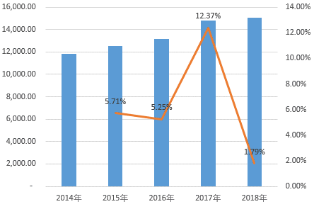
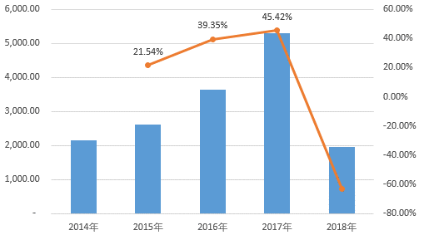
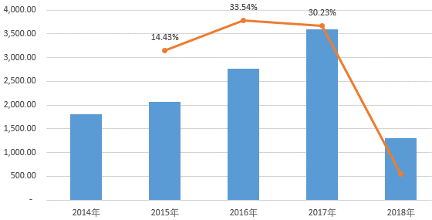

2014年一季度至2018年一季度的业绩不断扩大；净利润呈下滑趋势。
2018年一季度的营收增速大幅提升至65.83%，略高于2016年一季度同期。
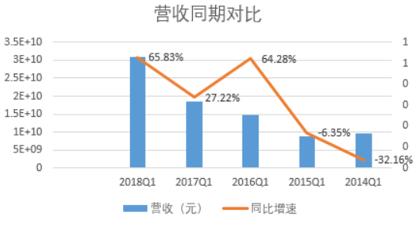
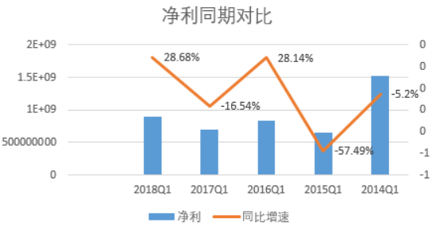

同期对比合同销售金额远大于季度报告中的营业收入。
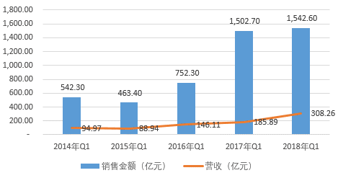

4. 简述房地产行业的商业模式，房企可以通过哪些方式提高股东回报？

从整个业务链上包括地产开发、房产开发以及围绕地产和房产相关的服务业。
商业模式：初期为买地造房卖房，随着市场竞争加剧向资产整合优化运营转变。
房企提高股东回报的方式：即净资产收益率ROE
1. 提高净利
随着房企毛利率的下滑，更有效的提升方式为降低成本，提高经营效率；
2. 降杠杆
遇到周期波动时，风险相对较低。

5. 一家房地产公司拿地后一直不开发坐等地价升值，对股东而言是否更好？

拿地后一直不开发坐等地价升值，在过去地价较低，相关的政策法规不健全时对股东而言躺着赚钱。
随着地价的逐年走高，法规趋严，对股东而言是不好的。
1. 法规约束
禁止任何单位和个人闲置、荒芜耕地。已经办理审批手续的非农业建设占用耕地，一年内不用而又可以耕种并收获的，应当由原耕种该幅耕地的集体或者个人恢复耕种，也可以由用地单位组织耕种；一年以上未动工建设的，应当按照省、自治区、直辖市的规定缴纳闲置费；
连续二年未使用的，经原批准机关批准，由县级以上人民政府无偿收回用地单位的土地使用权。
2. 房地产项目建设周期长
拿地后开始施工，申请预售证、开始预售，完工交付至少需要3年以上的时间。房地产行业属于强周期行业，房地产公司必须提前预判周期，如果一直不开发会错过房价上涨的阶段。

6. 房地产企业为什么普遍缺钱？

房地产企业拿地、盖楼、营销各个环节都需要钱，关系到企业的生死存亡。
1. 地价逐年走高，在达到可以预售的阶段需要大量的现金流；
2. 在宏观调控和监管高压下，银行对于房地产企业的贷款要求逐步上浮；
3. 市场竞争加剧，成本增加。

7.如果房价不涨了，什么是衡量房地产企业最终价值的关键？

1. 资金链的安全程度；
2. 运营能力和信用品质；
3. 房地产+的创新与转型模式，关注客户的价值变现。

8. 万科成为房企30年来的王者，恒大成为近10年的王者靠的是什么？

大型房企受益于行业整合，无论拿地、融资、布局，都构筑了更高的安全边界。
业绩的大幅提升。
万科
低杠杆稳健扩张。
专注房地产，集全力渗透住宅地产。收入最大的来源为一二线城市。2015到2017年，营收1463.88亿、1955.49亿、2404.77亿、2428.97亿；归母净利为181.19亿、210.23亿、280.52亿。2017年净负债率仅为8.8%。
现金流稳健，2015到2017年，经营性现金流净额为160.46亿、395.66亿、823.23亿元。
恒大
高杠杆和快速扩张。
最大的三个省份为广东、河南和山东。2015到2017年，营收1331.3亿、2114.44亿、3110.22亿；归母净利润为104.6亿、50.91亿、243.72亿。2017年净负债率为183.68%。

9. 观察九斗数据上万科前一轮房地产周期中市盈率、市净率的底部和股息率的顶部，制定你的房地产行业投资策略

 |  | PE | PB | 股息率
000002 | 万科A | 9.16 | 1.68 | 3.88%

房地产，属于周期行业，与我国整个宏观经济的走势呈强正相关性。投资策略应顺周期操作，选择业绩回暖的时点。
瞄准低估值且业绩稳定增长的蓝筹股。
高股息提供安全边际。

10.计算恒大2015年的最低市盈率、市净率和最高股息率
 |  | 2015-07-08
 |  | 最低价 | 百万股 | 市值（亿） | 归母净利润 | PE | 净资产 | PB | 每股分红 | 股息率
03333 | 中国恒大 | 3.04 | 15,659.8 | 476.06 | 126.04 | 3.78 | 511.20 | 0.93 | 0.43 | 14%

11. 港股地产股的估值远低于A股，为什么？

1. 大陆市场投资者在港股市场参与程度不高，港股主要上市公司以中国内地市场为主。
2. 港股市场投资者主要为专业机构，与个人投资者相比，对股票估值更专业和成熟。
3. 供需不平衡，股票的供给高于资金增量。
4. 港股上市公司以金融、地产为主，行业普遍低估值。

12. 结合春训营行业研究课程中的前几期内容，谈谈投资房地产行业的机遇与风险。

机遇
1. 房地产供给侧结构性改革，对违规资金的收紧，长远看房地产行业的集中度提升，有助于防范投资风险。
2. 随着2018年房企创新融资模式的开启，利好券商。
3. 城镇化的发展红利，5年涨到58.5%，利好房地产行业的持续发展。
4. 棚改、城中村改造，盘活存量资产的新机会。
5. 人口老龄化，推进养老地产的发展。

风险
1. 2018年政府工作报告提出，经济增长降低对房地产的依赖。
2. 银行的信贷风险与房地产行业关系紧密。
3. 随着金融去杠杆的大环境，房地产行业融资会不顺畅。
4. 房地产行业竞争加剧，进入壁垒日益提高，内部整合将加速。

 |  |  |  |  |  |  |  |  |  |  |  |  |  |  |  |  |  |  | #DIV/0!
 |  |  |  |  |  |  |  |  |  |  |  |  |  |  |  |  |  |  | #DIV/0!

